Sheet1
K | 26 | 采样周期 ADC_SSTR 寄存器的值 最低是5 最高255
F_ADC | 50000000 | ADC的时钟频率
C_ADC | 7 | 固定值 4-7pf 单位 pf
N | 12 | adc 分辨率
R_ADC | 6000 | 固定值6kΩ
R_AIN | 1360.6889841 | 输入阻值
 | 1.9230769231 | adc采样率 单位Msps
 | 0.52 | adc采样时间 单位 uS

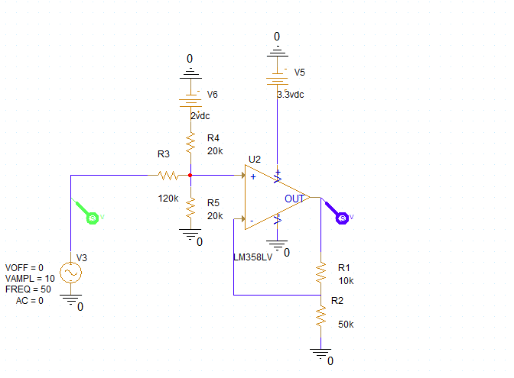
运放计算器
VREF | 3.3
输入电压 | 0
R1 | 50
R2 | 50

R3 | 180
R4 | 27
R5 | 10
放大倍数 | 2

运放输入电压 | 0.85714285714 | 输入0v时 要到0.825
VREF 分压后电压 | 0.85714285714 | 0.85714285714
VIN分压后电压 | 0
运放输出电压 | 1.7142857143

倍数对应增益计算器
输入电压 | 1
输出电压 | 100
增益(db) | 40
增益(手动输入） | -3
倍数 | 0.70794578438

压摆率计算器
输出信号最大幅值 | 5.4
输出信号最大频率 | 50000
需要压摆率(ms) | 1696.4600329
需要压摆率(us) | 1.6964600329

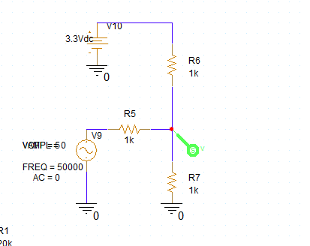
偏置电压计算
输入电压 | -20
R5 | 10000
R6 | 1000
R7 | 1000
偏置电压 | 2.7
偏置电压叠加电压 | 1.2857142857
输入电压叠加电压 | -0.95238095238
输出电压 | 0.33333333333

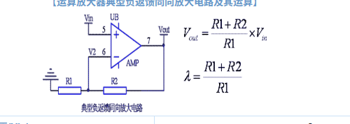
典型负反馈运算放大器
VIN | 3
R2 | 150
R1 | 150
VOUT | 6
放大倍数 | 2

通用fb输出电压计算
FB电压 | 1.2
上电阻 | 1
下电阻 | 7.5
输出电压 | 1.36

串联分压计算器
VIN | 4.5
R1 | 3.3
R2 | 5.1
VOUT | 2.7321428571

并联电阻计算器
R1 | 1
R2 | 100

实际电阻 | 0.9900990099

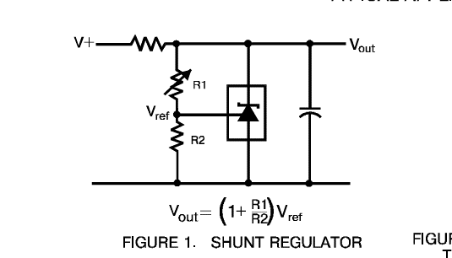
431计算器
R1 | 10
R2 | 120
431VERF | 2.5
VOUT | 2.7083333333
输入电压
限流电阻
最大输出电流

